Verantwoording concessiehouder
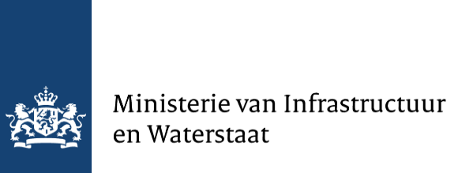

Template verantwoording BVOV 2022

 |  |  | Alleen geel gemarkeerde velden zijn bedoeld voor input. Vul werkbladen per concessie in. Totalen verschijnen dan in dit werkblad. Conform opgave over alle concessie op verantwoordingsformulier.
 |  |  |  |  |  |  | 2022 | 0.00%
 |  | A1 | Naam concessiehouder |  |  |  | 2021 | 7.94%
 |  | A2 | Naam concessie | n.v.t. |  |  | 2020 | 9.39%
 |  |  | Naam concessieverlener | n.v.t. |  |  | 2019 | 12.55%
 |  |  | Datum indienen verantwoording
 |  |  | Kostendekkingsgraad BVOV 2022 | n.v.t.
 |  |  |  |  |  | 93%
Algemene inputs |  |  |  |  |  | 95%
 |  |  | Start datum | 2022-01-01 | Datum
 |  |  | eind datum | 2022-12-31 | Datum

 |  |  | Valuta | EUR
 |  |  | Nominatie | 1 | euro's
 |  |  | Referentiejaar oude normaal kosten en opbrengsten | n.v.t.
 |  |  | Toe te passen index om referentiekosten en opbrengsten op prijspeil 2022 te brengen | n.v.t.

Specifieke inputs

 | Werkelijke opbrengsten |  |  | Prijspeil 2022
 |  | Subsidies conform contract
 |  |  | Vaste exploitatiebijdrage door concessieverlener | € -
 |  |  | Aanvullende subsidies en opbrengsten | € -
 |  | O1 | Totaal Subsidies conform contract | -

 |  | O2 | OCW contract studentenkaart | € -
 |  | O3 | Directe opbrengsten van reizigers | € -

 |  | O4 | Andere opbrengsten | € -

 | Werkelijke kosten
 |  | K1 | Totaal werkelijke kosten (incl. afschrijvingen / financieringskosten) | -

 |  | K2 | Totaal Covid-19 kosten | -

 |  | B1 | Totaal BVOV 2022 | € -

